关系图
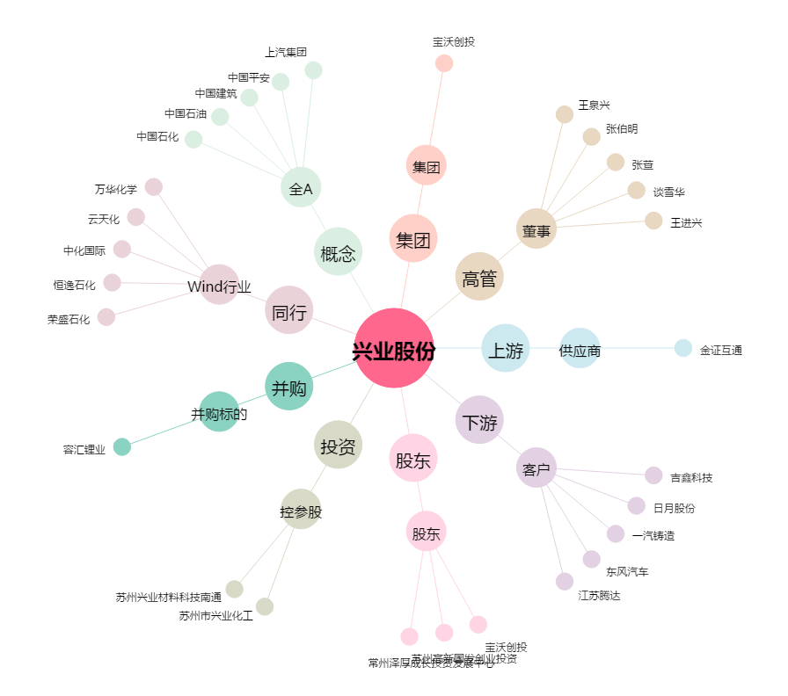
兴业股份[603928.SH] - 关系概览图

